2.Pivot VC
Count of ชื่อโครงการ / การดำเนินงาน | Column Labels
Row Labels | 2562 | 2563 | 2564 | 2565 | 2566 | Grand Total | หมายเหตุ การประเมินความสอดคล้องของโครงการกับปัจจัยเป็นการดำเนินการเบื้องต้น สำหรับใช้เป็นข้อมูลประกอบการจัดทำโครงการสำคัญ
050102V00 | 1 | 29 |  |  |  | 30
050102F00 | 1 | 29 |  |  |  | 30
050102V01 | 1 | 10 | 41 | 11 |  | 63
050102F0101 |  | 4 | 8 | 4 |  | 16
050102F0102 | 1 | 2 | 33 | 7 |  | 43
050102F0103 |  | 4 |  |  |  | 4
050102V02 | 4 | 53 | 7 | 4 |  | 68
050102F0201 | 1 | 4 |  | 3 |  | 8
050102F0202 | 2 | 32 | 3 | 1 |  | 38
050102F0203 | 1 | 4 |  |  |  | 5
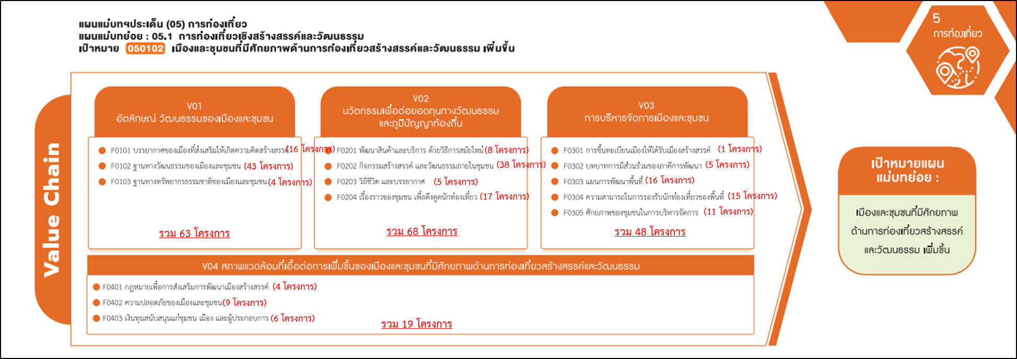
050102F0204 |  | 13 | 4 |  |  | 17
050102V03 | 15 | 26 | 4 | 2 | 1 | 48
050102F0301 |  |  |  |  | 1 | 1
050102F0302 |  | 3 | 2 |  |  | 5
050102F0303 | 7 | 8 |  | 1 |  | 16
050102F0304 | 5 | 8 | 1 | 1 |  | 15
050102F0305 | 3 | 7 | 1 |  |  | 11
050102V04 | 1 | 3 | 14 | 1 |  | 19
050102F0401 |  |  | 4 |  |  | 4
050102F0402 |  | 2 | 6 | 1 |  | 9
050102F0403 | 1 | 1 | 4 |  |  | 6
Grand Total | 22 | 121 | 66 | 18 | 1 | 228
มีโครงการที่หาที่ลงตอบปัจจัยไม่ได้ 30 โครงการ

